상품제안서
웨지우드 사라스가든 20cm 접시 1P | 상품코드: S45855

 |  |  |  |  |  |  | 02-713-8555 | www.synergygift.co.kr
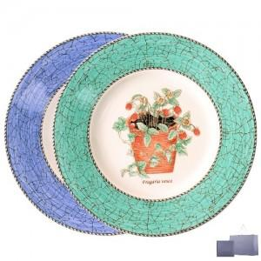

【상세/제작정보】

【인쇄/포장옵션】 | 자수 / 포장불가능

【공급단가】 | 수량 | 20~ | 50~ | 100~ | 300~ | 500~
*VAT별도 | 단가 | 30,500원 | 28,600원 | 27,900원 | 26,900원 | 26,400원

【상품 URL】 | https://synergygift.co.kr:443/src/goods_detail.php?gdno=45855

